Переход ПЕ-Ст
ТОВ "ІВАН ТРЕЙД"

04112 м.Київ, вул.Дегтярівська, 58
тел.: (095)488-83-96
https://ivantrade.com.ua |  | e-mail: anatol.77@ukr.net

ПЕРЕХОДИ "поліетилен-сталь"
Діаметр,мм | Ціна грн. з ПДВ | 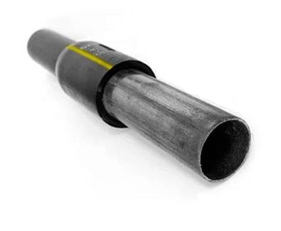
25/20 | 272.00
32/25 | 418.20
40/32 | 428.40
50/40 | 586.50
63/50 | 902.70
75/63 | 1499.40
90/80 | 1677.90
110/100 | 2391.90
125/100 | 2611.20
140/125 | 3779.10
160/150 | 6461.70
180/150 | 6752.40
200/200 | 14438.10
225/200 | 15101.10
250/200 | 17125.80
280/250 | 28560.00
315/273 | 36720.00
315/300 | 37403.40
355/300 | 41223.30
400/400 | 71313.30

Крани поліетиленові для підземної установки
Діаметр,мм | Ціна грн. з ПДВ
32 | 2548.35
40 | 2801.25
50 | 3425.85
63 | 4742.10
90 | 6750.00
110 | 7914.60
125 | 9990.00
160 | 23017.50
180 | 25785.00
200 | 44550.00
225 | 52650.00

КОВЕР | 550.00

Подовжувач | 646.00
Цокольний ввід в будинок
Діаметр,мм | Ціна грн. з ПДВ | В комплект входить:
25 резьб. | 952.00 | кран кульовий латунний;
32 без крану | 1009.80 | перехід ПЕ/ст з довжиною пе труби 4м.;
32 з краном | 1275.00 | алюмінієвий захисний кожух;
40 без крану | 2442.90

